Лист1
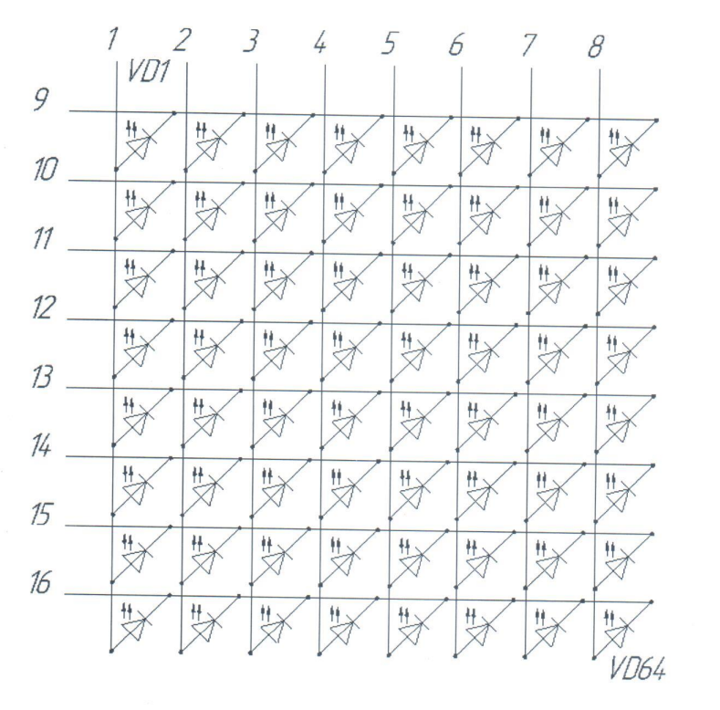
Пин | Назначение
1 | Анод
2
3
4
5
6
7
8
9 | Катод
10
11
12
13
14
15
16

